Composición

Composición y porcentajes de asignación

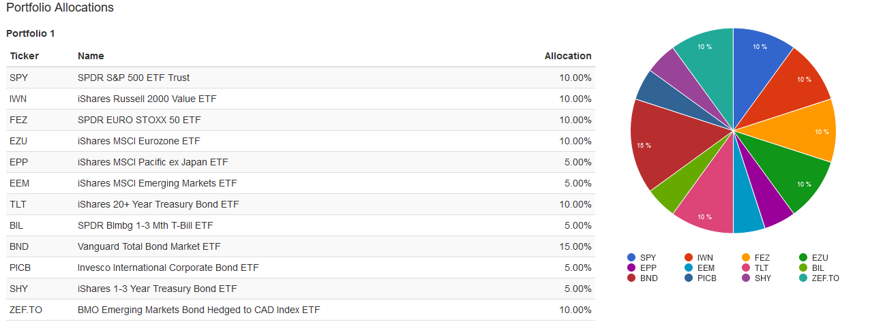

Detalle por tipos y sectores

Rentabilidad
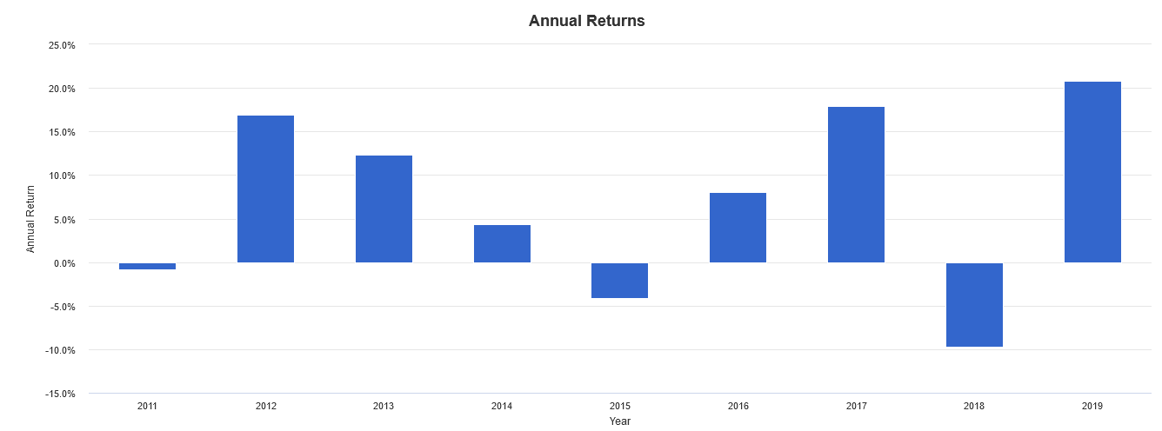
Beneficio acumulado y resultados generales

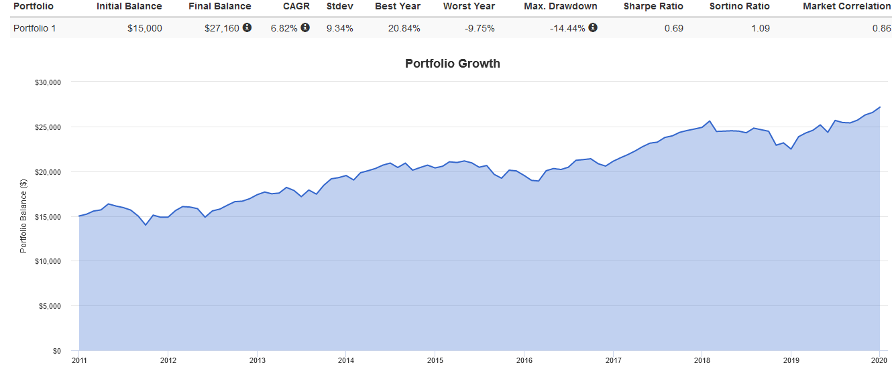

 | Retorno anual

Ratios
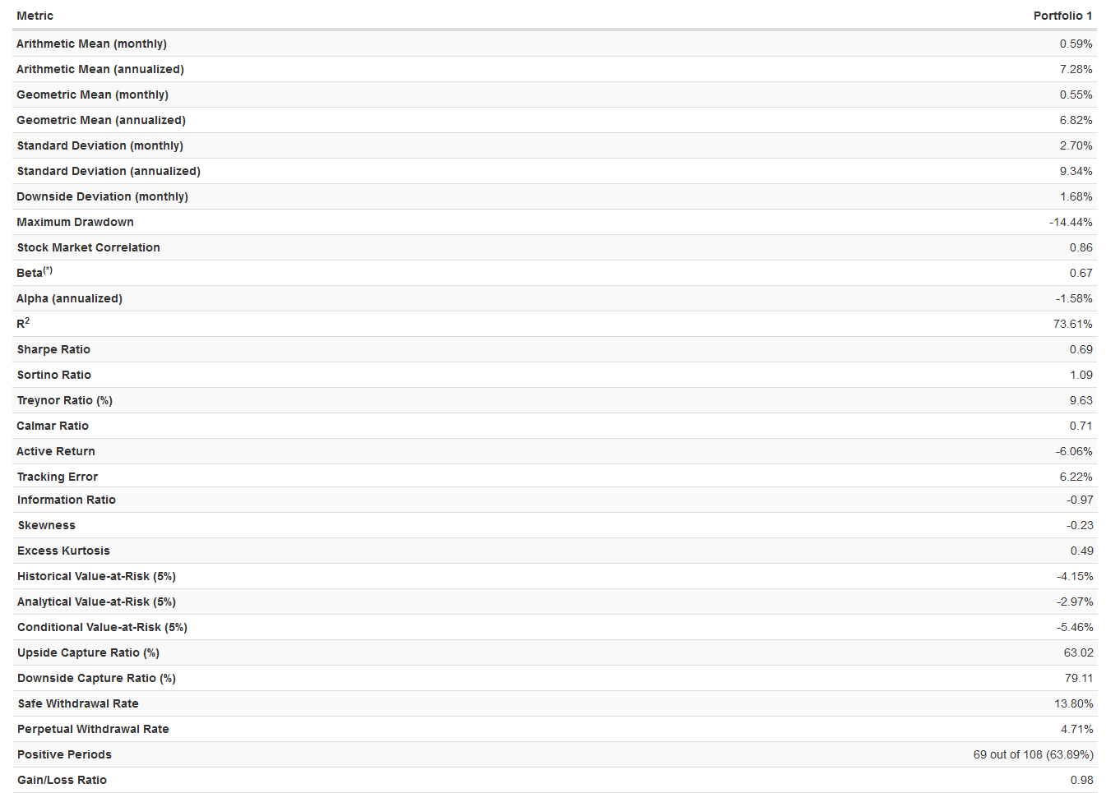
Principales ratios (período 2005-2018)

Drawdowns

Beneficio acumulado y resultados generales

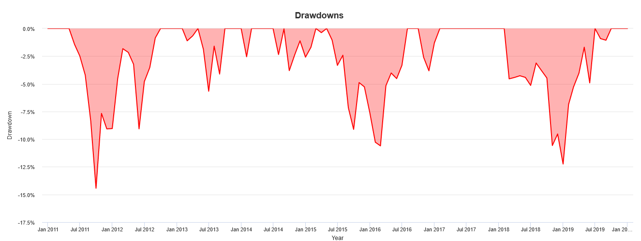

Listado de mayores drowdowns

Activos
Rentabilidad y riesgo por activos



Correlaciones entre activos

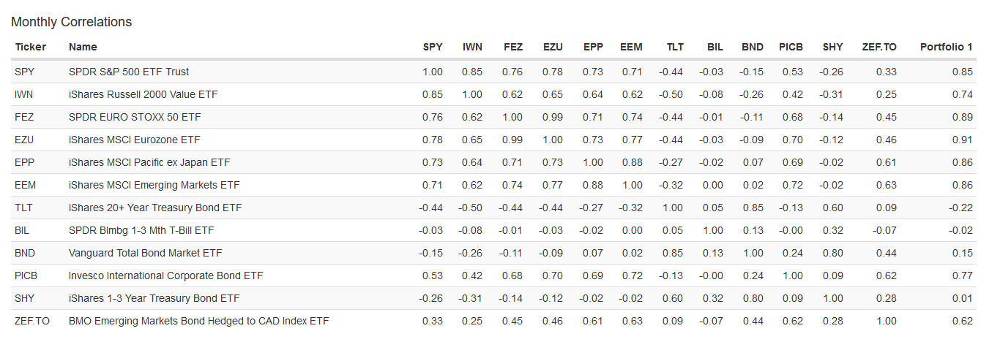

Contribución al retorno global

Frontera Eficiente
Frontera Eficiente (modelo PINGP)

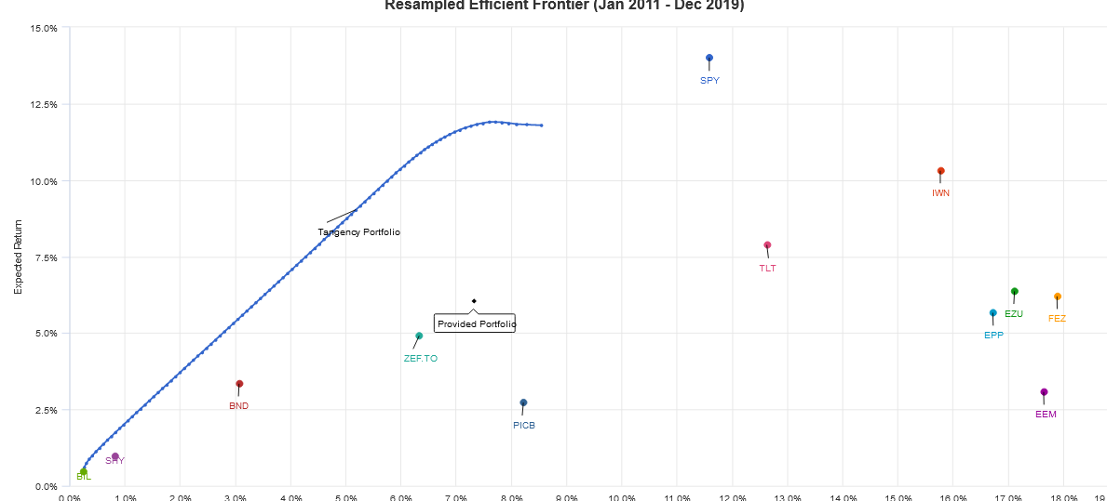

Portfolio AE1B us portfolio óptimo

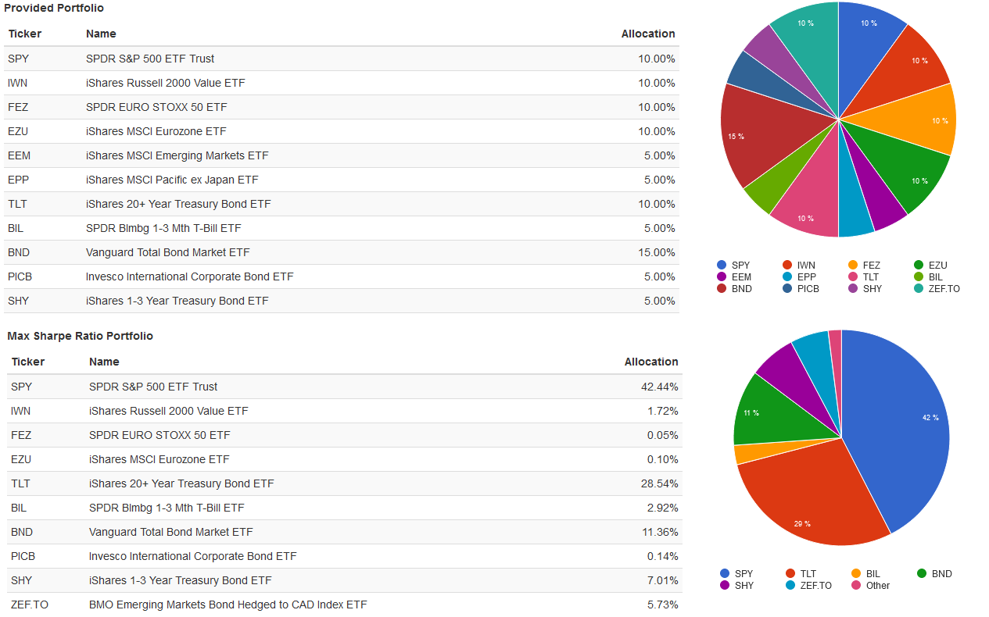

* Ponderaciones óptimas que maximizan el R. de Sharpe

Montecarlo
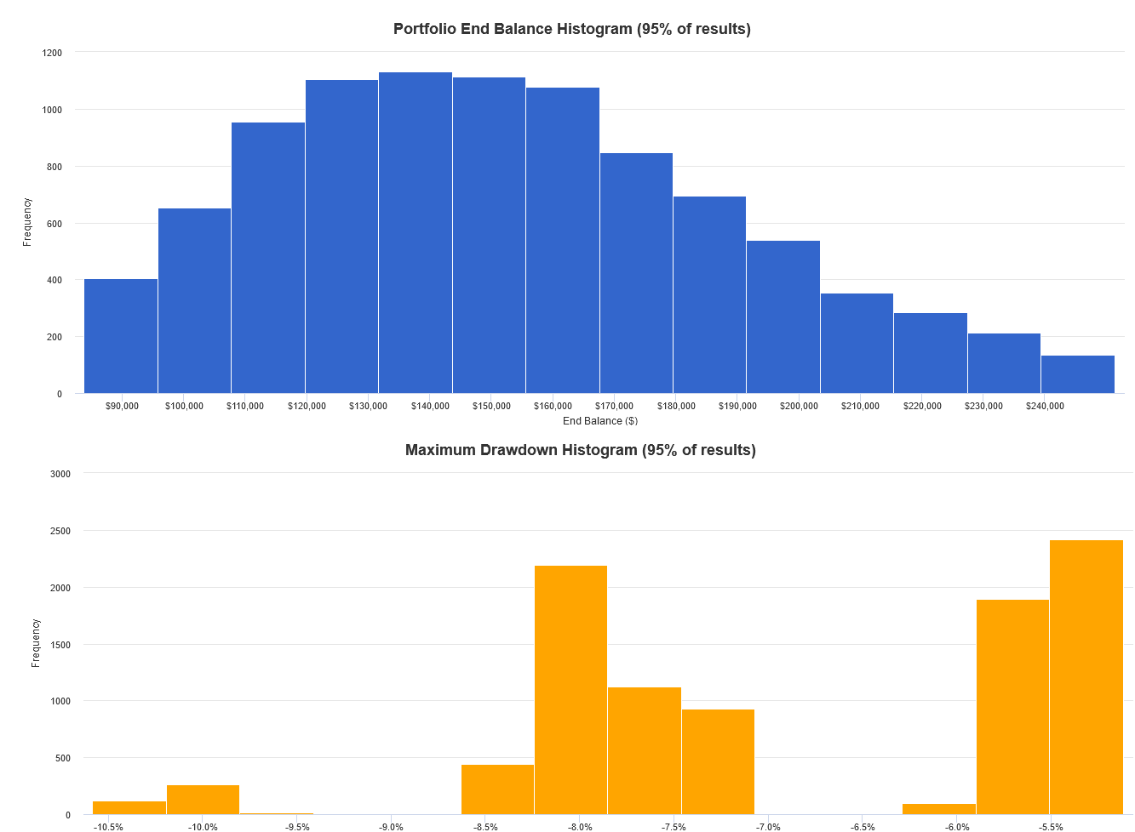
Simulación de Montecarlo

Tipo de simulación | 10.000 samples | Perído de simulación | 25 años
Capital Inicial | $15.000 | Histórico completo | Sí
Entradas de capital | No contemplado | Modelo de inflación | Inflación histórica
Salidas de capital | No contemplado | Stress Test para R/R | No calculado
Crecimiento esperado del portfolio

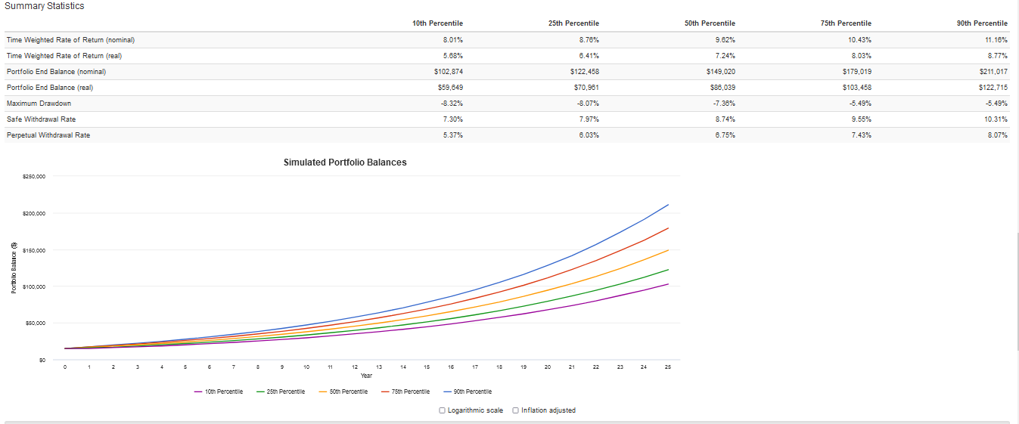

Histogramas de retornos y drawdowns

